Sheet1
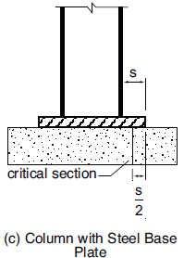
 |  |  |  |  |  |  |  |  | 98/1/18
 | طول کف ستون | 50 | cm
 | عرض کف ستون | 40 | cm
 | طول پی | 150 | cm |  |  | آجر | 1850 |  | نسبت برش پانچ | 0.33 | ضخامت کافی میباشد
 | عرض پی | 150 | cm |  |  | بلوک | 1300 |  | نسبت تنش بدون لحاظ لنگر | 0.42 | طول و عرض کافی میباشد
 | ضخامت فونداسیون | 25 | cm |  |  | ساندویچ پنل | 0 |  | نسبت تنش با لحاظ لنگر | 1.02 | طول و عرض کافی نمی باشد
 | موقعیت کف ستون روی پی | میانی | 0 |  |  |  |  |  | نمرۀ آرماتورهای مش تحتانی | 18 | 2.54 | کافی نمی باشد | ابعاد پی برای تامین طول مهاری
 | خروج از مرکزیت ستون نسبت به مرکز پی | 30 | cm |  |  | کناری | 1 |  | تعداد آرماتور لازم در هر راستا | 6 | آرماتورها بر اساس خمش
 | پدستال | ندارد | 0 |  |  | میانی | 0 |  |  |  | تعیین می شود
 | ارتفاع پدستال | 80 | cm |  |  |  |  |  | ضخامت پی بدون نیاز به فولاد خمشی | 54 | cm
 | مقاومت فشاری بتن | 210 | Kg/cm^2 |  |  | دارد | 1 |  | (Plain Concrete)
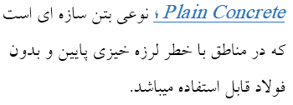
 | تنش مجاز خاک زیر پی | 1.5 | Kg/cm^2 |  |  | ندارد | 0
 | جنس دیوارهای پیرامونی | ساندویچ پنل | 0 |  |  |  | 1.53 | 14
 | ضخامت دیوار | 35 | cm |  |  |  | 2 | 16
 | ارتفاع دیوار | 6 | m |  |  |  | 2.54 | 18
 | نیروی فشاری حداکثر | 11.82 | TON |  |  |  | 3.14 | 20
بارهای سرویس | برش متناظر با نیروی فشاری حداکثر | 11.82 | TON
 | برش حداکثر | 40 | TON
 | نیروی فشاری حداکثر | 14.3 | TON
بارهای نهایی | برش متناظر با نیروی فشاری حداکثر | 4 | TON
 | برش حداکثر | 35 | TON

 | وزن دیوار | 0
 | خروج از مرکزیت روی پلان | 0 | cm
 | خروج از مرکزیت ناشی از برش | 25 | cm
 | خروج از مرکزیت ناشی از وجود پدستال

 | مقاومت فشاری خالص خاک | 1.26 | Kg/cm^2
 | مساحت پی | 2.25 | m^2
 | وزن پی | 5400 | Kg
 | وزن پدستال | 0 | Kg
 | وزن کل پی | 5400 | Kg

موجود | qa | 0.53 | Kg/cm^2
موجود | qu | 0.64 | Kg/cm^2
 | d | 15 | cm
برش یکطرفه | Vu | 1430.00 | Kg
 | φ.Vn | 6113.55 | Kg
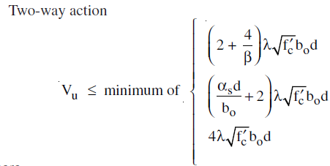
برش 2 طرفه | Vu | 13028.89 | Kg
 | φ.Vn | 39126.72 | Kg
 | مساحت موثر | 20500 | cm^2
 | b0 | 180 | cm

طراحی خمشی | Mu | 815000 | Kg.cm
 | بازوی لنگر | 50 | cm
 | لنگر ناشی از نیروی قائم | 715000 | Kg.cm
 | لنگر ناشی از خروج از مرکزیت | 0 | Kg.cm
 | لنگر ناشی از برش افقی | 100000 | Kg.cm

 | Rn | 19.79 | Kg/cm^2
 | ρ | 0.0099
 | ρ gross area | 0.0059 | 0.0059359367901
 | As | 13.36 | cm^2

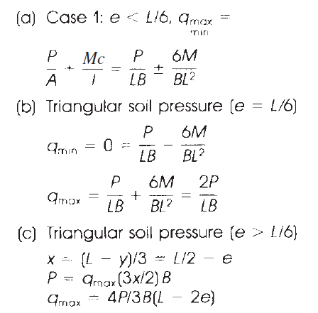
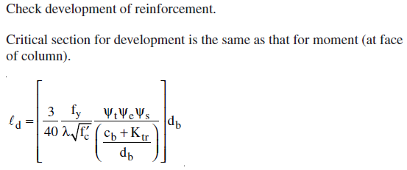

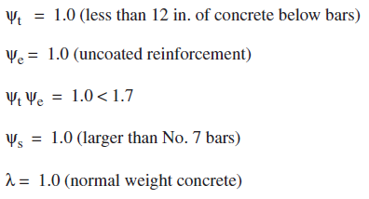
 | طول مهاری موجود | 60 | cm
 | Ldh | 76 | cm |  | 76
 | Cb+Ktr/db | 5
 | e | 25.00 | cm
 | e<L/6 |  | qmax ser | qx | Mu
محل برآیند تنش ذوزنقه ای | qumax | 1.45 | 1.29 | 1.26 | 601014
49.31 | qumin | 0.00 | 0.35
 | L/6 | 25 | cm
 | e>L/6 |  | qmax ser | qx | Mu
 | qumax | 1.85 | 1.53 | 0.00 | 332646
 | qumin | 0 |  | 60.00
 | x | 50.00
 |  | e<L/6 | e>L/6
 | Mu | 601013.60 | 332646.24 |  | 601014
 | qmax serv | 1.29 | 1.53 |  | 1.29

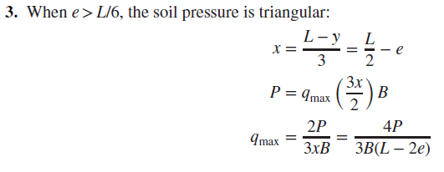

لنگر تحت بار سرویس | M | 295500 | Kg.cm
 | بازوی لنگر | 50 | cm
 | لنگر ناشی از نیروی قائم | 0 | Kg.cm
 | لنگر ناشی از خروج از مرکزیت | 0 | Kg.cm
 | لنگر ناشی از برش افقی | 295500 | Kg.cm

plain concrete | Mu | 815000 | Kg.cm
 | φ.Mn
 | Sm
 | t | 52.700103351 | cm

